návod k použití
Postup:
1. | Do listu VYKONY do sloupce A("VYKON") nakopírujte či vepište seznam výkonů, které chcete kontrolovat na povinné přístroje | 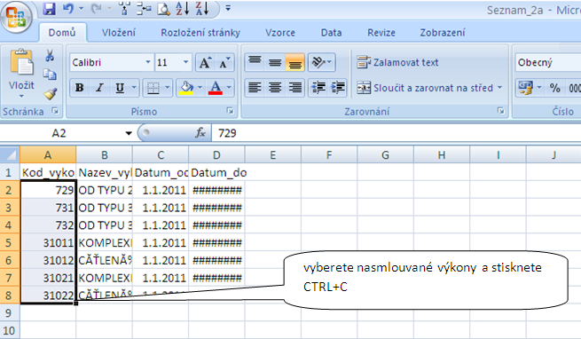 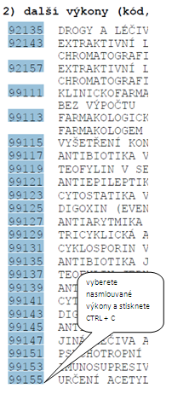

a) | seznam kódů výkonů sem můžete vložit i z "exportu seznamu výkonů z EP2"

b) | či z tisku přílohy z RPP-Tisky"

2. | V listu převodník ve sloupci A (Povinnost přístroje) vyfiltrujte hodnotu ANO | 